Sheet1
 |  |  | TEHNISKĀ SPECIFIKĀCIJA
 |  | Ģimenes parka aprīkojuma elementu piegāde, uzstādīšana un seguma ierīkošana

N.p.k. | Iekārtas nosaukums | Izmēri (m) | Iekārtas tehniskais apraksts | Iekārtas vēlamais izskats | Skaits (gab.)
1. | Rotaļu komplekss | Garums- 9.29m; Platums – 11,23m Augstums- 4,1m Drošības zona -135m2 | Rotaļu komplekss sastāv no • 80x80x2mm karsti cinkotiem, ar pulverkrāsu krāsotiem tērauda statņiem – 40gab, • Tie kopā veido 3 dažādu augstumu platformas. Platformu skaits – 11 gab • Platformas ar dažādu krāsu 12m biezu HDPE plastikāta jumtu – 8gab • Platformas bez jumta, ar statņu nosegvāciņiem no gumijas – 3gab • Platformas savienojoši tilts, veidots no tērauda trosēm, kas pārklātas ar polipropilēnu un stiprinātas pie tērauda margām – 1gab • Platformas savienojošs tunelis, veidots no tērauda trosēm, kas pārklātas ar polipropilēnu un stiprinātas pie tērauda margām – 1gab • Platformas savienojošs tilts ar polipropilēna trosēs iekārtu, slīpumā novietotu dēli, kas veidots no tērauda un HDPE plāksnēm un pārklāts ar neslīdošu pārklājumu- 3gab • Platformas savienojošs slīpumā novietots HDPE plastikāta tilts ar neslīdošu pārklājumu un tērauda un polipropilēna trošu margām – 1gab • Platformas savienojošas līšanas caurules(diametrs 600mm), izgatavotas no dubulto sienu plastikāta, galos nostiprinātas ar HDPE plastikāta paneļiem.– 3gab • HDPE plastikāta klinšu kāpšanas sienas ar dažādu krāsu aizķeres akmeņiem. Kalpo kā iekāpšanas elements rotaļu kompleksā – 2gab • HDPE plastikāta, slīpumā novietota kāpšanas plakne, kas pārklāta ar neslīdošu pārklājumu, pie tās piestiprināta virve, kur turēties – 1gab • Cinkotas un krāsotas tērauda kāpnes ar rādiusu, stiprinātas pie zemākās platformas – 1gab • Polipropilēna tīkla kāpšanas elementa, kas iestiprināts tērauda rāmī, izgatavots pusaplī un stiprināts pie platformas sāniem – 1gab • Horizontāli novietotām tērauda kāpnēm “rokgājēja” kas savieno divas platformas – 1gab • Tērauda caurules, kas savieno platformas – 2gab. Vienā no tām ķēdēs iestiprinātas gumijas aizķeres, bet otrā iestiprināti metāla rokturi ar gumijas pārklājumu. • Pulēta nerūsoša tērauda 1,5mm slidkalniņi ar HDPE plastikāta malām un trīs dažādiem augstumiem. -3gab • Slīpumā novietotas paralēlas krāsotas tērauda caurules, kas kalpo gan kā iekāpšanas, gan izkāpšanas ele | 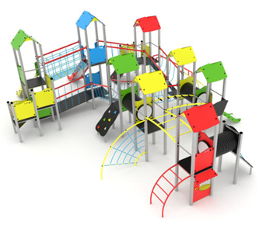 | 1

2. | Rotaļu komplekss | Garums – 3.14m Platums – 2.34m Augstums –2.15m Drošības zona - 27m2 | Rotaļu komplekss sastāv no : • 80x80x2mm Nerūsošā tērauda statņiem – 11gab • Tie kopā veido rotaļu platformas – 4gab • Platforma ar 12mm HDPE plastikāta jumtu -1gab • Trīsstūrveidā platforma ar krāsota tērauda arkveida norobežojošo sētiņu – 1gab • Platformas bez jumta ar statņu aizsragvāciņiem no gumijas – 2 gab • Pulēta nerūsējošā tērauda slidkalniiņš ar HDPE plastikāta malām – 1gab • HDPE sānu panelis ar caurspīdīgu polikarbonāta stiklu – 1gab • HDPE sānu paneļi ar interaktīviem elementiem (labirints, trijstūris, formu taka) – 3gab • Dubulto sienu plastikāta līšanas caurule (600mm diametrā), kas savieno divas platformas – 1gab • Gumijas spainis ar tērauda ķēdi, iestiprināts mehānismā kas paredzēts smilšu transportēšanai uz augšu un leju – 1gab • HDPE plastikāta galdiņš – 1gab • HDPE plāksnes sānu panelis ar logu – 1gab • Paredzēts iebetonēt zemē vismaz 350mm betona • Visas skrūvju vietas nosegtas ar plastikāta skrūvju uzlikām, kas novērš savainošanās risku. | 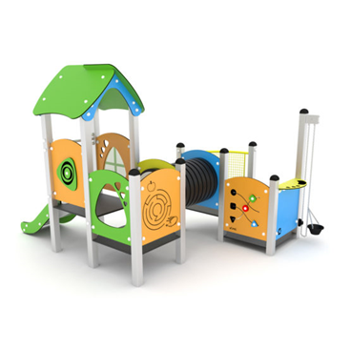 | 1
3. | Šūpoles ligzda | Garums -1950mm, Platums – 3200mm, Augstums – 2400mm. Drošības zona – 21m2 | Šūpoles izgatavotas no: • cinkota, pulverkrāsota tērauda statņiem(80x80mm) – 4gab un pārliktņa- 1gab • cinkotas metāla ķēdes (6mm) ar maksimāli tuviem posmiem, lai novērstu savainošanās risku – 1kompl • Ķēdes pārklātas ar gumijotu apvalku • augstas izturības , alumīnija ligzdas rāmis, pārklāts ar poliamīda tīklu– 1gab • īpašas tehnoloģijas gultņu iekares sistēmu, kas garantē šūpoļu ilgmūžību – 2gab • visas skrūvju vietas ir nosegtas ar PVC aizsargvāciņiem. • Paredzētas betonēt zemē – 700mm betona. Tērauda statņu augšējās daļas nosegtas ar gumijas vāciņiem; Kalibrēta nerūsējošā tērauda ķēde, kas novērš iespēju iesprūst pirkstiem; Izturīgs sertificēts sēdeklis. | 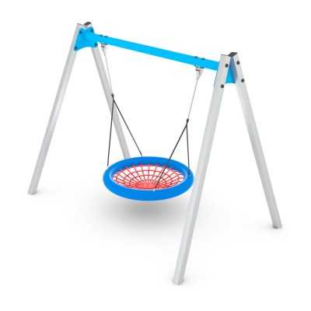 | 1
4. | Rotaļu elements Lokomotīve | Garums - 2100mm; Platums - 1650mm; Augstums - 1700mm | Paredzēts bērniem no 3 līdz 7 gadu vecumam; Cinkotas un/vai ar pulvera krāsu pārklātas tērauda konstrukcijas; Dubulto sienu Polipropilēna PP līšanas caurule; Paneļi un citi elementi gatavoti no atmosfēras ietekmes izturīgām HDPE polietilēna plātēm; Visas skrūvju vietas nosegtas ar krāsainām plastmasas uzlikām; Konstrukcijas detaļas veidotas tā, lai maksimāli novērstu lietotāja savainošanās risku Dubultais caurules tunelis ir gatavots no polipropilēna PP | 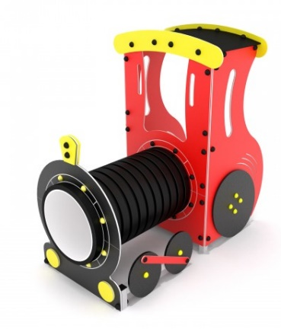 | 1
5. | Divvietīgas šūpoles ar zīdaiņu sēdeklīti | Garums- 1,95m Platums-3,2m Augstums- 2,4m | Šūpoles izgatavotas no: • cinkota, pulverkrāsota tērauda statņiem(80x80mm) – 4gab un pārliktņa- 1gab • cinkotas metāla ķēdes (6mm) ar maksimāli tuviem posmiem, lai novērstu savainošanās risku – 2kompl • augstas izturības gumijas sēdeklis ar alumīnija pamatni – 1gab • augstas izturības zīdaiņu sēdeklis ar alumīnija karkasu, pārklāts ar gumijotu pārklājumu – 1gab • visas skrūvju vietas ir nosegtas ar PVC aizsargvāciņiem. • Paredzētas betonēt zemē – 700mm betona. Tērauda statņu augšējās daļas nosegtas ar gumijas vāciņiem Nerūsējošā tērauda kalibrēta ķēde, kas novērš iespēju iesprūst pirkstiem; Izturīgs sertificēts sēdeklis ar muguras balstu un drošības pārlikni jaunākajiem bērniem. | 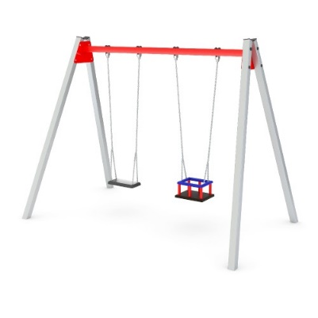 | 1
6. | Vingrošanas komplekss | Garums- 5320mm Platums- 3930mm Augstums- 1200mm | Komplekss sastāv no: • Ovālā formā izvietotas vingrošanas un līdzsvara elementu šķēršļu joslas, kas paredzēta veikt kustībā pa apli. -15 elementi • Cinkotas un krāsotas tērauda platformas ar statņa izmēriem 80x80mm – 5 gab • Ar polipropilēnu pārklātas tērauda troses līšanas tīkls – 2gab Tīkla savienojošie elementi pārklāti ar PVC uzlikām. • Kustīgs līdzsvara baļķis kas iestiprināts ar polipropilēnu pārklātās tērauda trosēs – 1gab. • Dubulto sienu Polipropilēna PP līšanas caurule – 1gab • Platformu grīdas – 5gab, • Līdzsvara pakāpieni -5 gab. • Nekustīgs līdzsvara tilts – 1gab Platformas un līdzsvara elementu grīdas izgatavotas no HDPE plāksnēm, kas ir drošas pret slīdēšanu/ Platformu grīdas un līdzsvara elementu virsmas veidotas neregulāra trijstūra formā ar noapaļotiem stūriem un malām. Komplekss paredzēts iebetonēt zemē 700mm betona. Visas skrūvju vietas nosegtas ar krāsainām plastmasas uzlikām; Konstrukcijas detaļas veidotas tā, lai maksimāli novērstu lietotāja savainošanās risku; Tērauda statņu augšējās daļas nosegtas ar gumijas vāciņiem; Tērauda troses ir pārklātas ar polipropilēnu un savienotas ar augstas izturības plastmasas elementiem. | 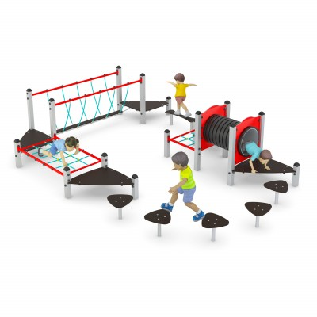 | 1
7. | Šaha galds | Garums - 1056 mm Platums- 1056mm Augstums -710mm | Galds ar krēsliem, laukuma atribūtu papildināšanai. Sastāv no: Cinkots metāls, pārklāts ar karsto krāsojumu, kas ir īpaši izturīgs pret dažādu apkārtējās vides apstākļu nelabvēlīgo ietekmi un UV starojumu. Skrūvju un stiprinājuma vietas nosegtas ar plastmasas uzlikām. Komplektā ar iebetonējamu kapsulu elementa nostiprināšanai zemē un stiprinājuma vietas nosegvāciņu Galds un krēsli gatavoti no atmosfēras ietekmes izturīgām un neslīdošām HDPE polietilēna plātēm Visas skrūvju vietas nosegtas ar krāsainām plastmasas uzlikām. |  | 1
8. | Āra trenažieris spiešanai uz augšu dubultais | Izmēri – Garums: 1580mm Platums - 1160mm Augstums -2100mm | Trenažieris spiešanai no krūtīm ir paredzēts roku, plecu un krūšu muskulatūras attīstīšanai, kā efektīvs līdzeklis vispārējās fiziskās formas uzlabošanai, nepareizas stājas profilaksei un koriģēšanai. Trenažieris sastāv no: Cinkots metāls, pārklāts ar pulverkrāsojumu, kas ir īpaši izturīgs pret dažādu apkārtējās vides apstākļu nelabvēlīgo ietekmi un UV starojumu. Gultņi un bukses slēgta tipa. Skrūvju un stiprinājuma vietas nosegtas ar plastmasas uzlikām. Roku un kāju balsti – gumijoti. Sēdeklis – augstas kvalitātes krāsota, plastmasa. Trenažiera dizainā izmantoti kustīgie elementi ar ieliektu profilu, kas nodrošina trenažiera ergonomiku, pareizu funkcionēt spēju, mazinot slodzi uz dilstošajām detaļām, un palielinot lietotāja vingrinājuma efektivitāti. Komplektā ar iebetonējamu kapsulu trenažiera nostiprināšanai zemē un stiprinājuma vietas nosegvāciņu Paredzēts betonēšanai zemē 600x600x800mm betona Vienlaicīgi var izmantot divas personas. |  | 1
9. | Trenažieris augšstilbu muskulatūrai | Izmēri – Garums: 1180mm Platums - 790mm Augstums -1430mm | Trenažieris ķermeņa kustības vingrinājumu veikšanai ar kājām stāvus, gurnu, sēžas kāju augšstilbu, apakšstilbu un vēdera muskuļu attīstīšanai un stiprināšanai, kā efektīvs līdzeklis vispārējās fiziskās formas uzlabošanai Trenažieris sastāv no: Cinkots metāls, pārklāts ar karsto krāsojumu, kas ir īpaši izturīgs pret dažādu apkārtējās vides apstākļu nelabvēlīgo ietekmi un UV starojumu. Skrūvju vietas ir nosegtas ar plastmasas uzlikām. Komplektā ar iebetonējamu kapsulu trenažiera nostiprināšanai zemē un stiprinājuma vietas nosegvāciņu. Vienlaicīgi var izmantot divas personas. Gultņi un bukses slēgta tipa. Roku balsti - gumijoti. |  | 1
10. | Zemē iebūvējams batuts | Izmērs: Garums- 1500mm Platums-1500mm Dziļums 300mm | Batuts sastāv no: Cinkota metāla rāmis 1500x1500x300mm, Mitrumizturīga saplākšņa plāksnēm, kas nosedz atsperu stiprinājumus Triecienabsorbējošām gumijas plāksnēm(ar noapaļoto malu) kas stiprinās uz mitrumizturīga saplākšņa malām Plākšņu izmērs -500x500x30mm – 8gab Plāksnes pēc montāžas veido apļa formu. Laikapstākļus/vissezonas (vandāļu drošs) tērauda stieples pastiprināts, neilona šķiedras lēkājamais tīkls, kas pārklāts ar poliuretānu un nodrošina tīkla neslīdamību, kā arī palielina tā kalpošanas mūžu līdz pat 3x . Izmēri 1070x1070mm -1gab Tērauda atsperu komplekts -56gab | 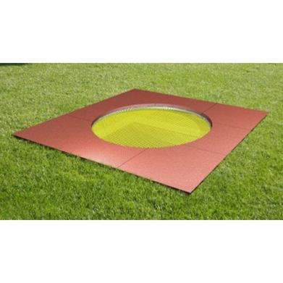 | 1
11. | Tārpiņš |  | No vienlaidu lietā seguma izveidotas septiņas puslodes, diametrs 400mm, pirmais imitē tārpiņu uz pārējiem attēloti cipari, krāsains.Puslode stiprinās zemē ar metāla stiprinājumu. |  | 1
12. | Interaktīvs panelis | Izmēri: Garums- 900mm; Platums-150mm; Augstums 1650mm | Interaktīvs rotaļu panelis/ spēle „X pret O” Rotaļu panelis sastāv no: • Cinkotām, krāsotiem metāla statņiem 80x80mm, • pie kuriem piestiprināti ap savu asi grozāmi elementi ar simboliem x un o – 9gab • Grozāmie simboli izgatavoti no augstas izturības plastikāta. • Kompleksu paredzēts iebetonēt zemē 700mm betona Visas skrūvju vietas nosegtas ar krāsainām plastmasas uzlikām Tērauda statņu augšējās daļas nosegtas ar gumijas vāciņiem | 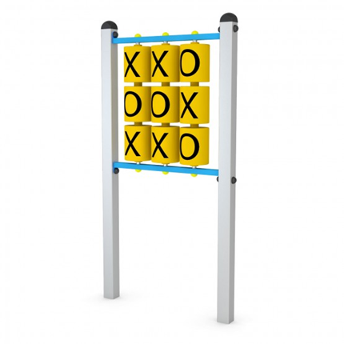 | 1
13. | Atkritumu urna | Izmēri: Augstums:950mm | Urna izgatavota no cinkota, pulverkrāsota tērauda caurules rāmja ar perforētu atkritumu grozu. To iespējams sagāzt, lai atvieglotu iztukšošanu. Grozs nosegts ar dekoratīvu izliektas formas jumtiņu, kas pasargā to no nokrišņiem. Urnu iespējams piestiprināt pie betona vai bruģa seguma, izmantojot betona virsmām paredzētus metāla enkurus 8x80mm, kā arī iebetonēt zemē izmantojot komplektā iekļautos enkurus |  | 2
14 | Sols ar atzveltni | Garums- 1800mm Platums- 720mm Augstums-820mm | Cinkota un krāsota tērauda cauruļu rāmja, kas paredzēta betonēšanai zemē. Profilcauruļu izmēri – 45x45x4mm Priedes koka dēļi 75x35x1710mm stiprināti pie metāla rāmja ar noapaļotas galvas skrūvēm un uzgriežņiem. Dēļi krāsoti ar augstas noturības videi draudzīgu laku, kas ļauj saglabāt redzamu koka dabīgo struktūru. Iebetonēt zemē 350mm betona. Soliņi izvietoti ārpus bērnu laukuma |  | 4
15 | Informācijas stends | 1,7m | Stends izgatavots no cinkotas, pulverkrāsotas profilcaurules statņa 1,7m pie kura piestiprināta HPDE plastikāta loksne 0,5m x 0,7m, uz kuras attēlotā informācija pārklāta ar anti grafiti pārklājumu. Paredzēts iebetonēt zemē 500mm betona. | 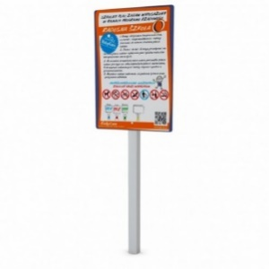 | 1
16 | Vienlaidu lietais gumijas segums playtop vai analogs | 580 m2 | Laukums veidots pogas veidā(apaļš), diametrs 27m, Tiek veidots divu krāsu gammā: vienota pamatkrāsa, pogcaurumi citā krāsā. Uz seguma izvietots Ģimenes parka nosaukums "Piepogā sevi Ludzai!" Gumijas seguma izbūve: - Gultnes izveide sporta laukuma segumam ar grunts pārvietošanu - 232 m3; - Nederīgās grunts pārvietošana uz attālumu līdz 5km - 232 m3; -Frakcionēto šķembu (fr.0-45) slāņa 200mm biez. Ierīkošana uz ģeotekstila ar izlīdzināšanu un blietēšanu - 580m2; - Škembu izsijas izlīdiznošais slānis 50mm biezuma - 580 m2; - Ģeotekstila ieklāšana - 580m2; - Gumijas granulu maisijuma,elastīga seguma ieklāšana 35mm biez. +10mm Krāsaina EPDM gumija - 580m2 |  | 580

